Sheet1
티베로 백업 매뉴얼

1. 백업 파일 복구 방법
 | 백업 파일 이동 방법
 | 1. putty 138 로그인 후 ( root ./ !qa2ws3ed ) | /backup/ESLIP/hot/해당날짜백업폴더 접속
 | 2. cp * /tbdata/ 명령어 실행
 | 3. 모두 Y를 눌러주어 이동완료
 | ( 171서버에 132폴더가 공유되어 있어 복구시키는 방법 )

 | < 백업파일경로 : 131서버 root/Backup/tibero/ESLP/hat/각날짜의폴더 > |  | < 이동 할 경로 : 171서버 root/tbdata >

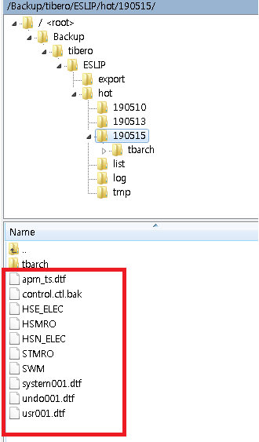
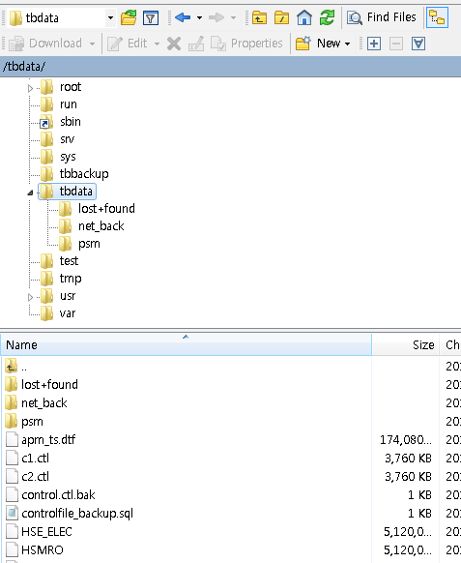

2. ctrol file 복구방법( 백업 파일 적용 )
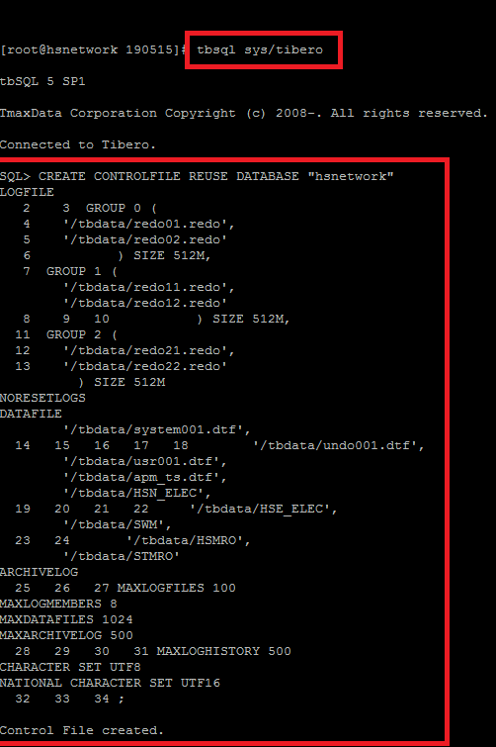

 |  |  | 1. tbsql sys/tibero 접속

 |  |  | 2. 명령어 실행
 |  |  | < 명령어 확인 법 >
 |  |  | ㄱ. WinSCP 등 파일전송 클라이언트를 이용하여 파일 131서버 root/Backup/tibero/ESLP/hat/각날짜의폴더 접속
 |  |  | ㄴ. control.ctl.bak 편집 실행
 |  |  | ㄷ. 아래의 소스 복사 후 실행
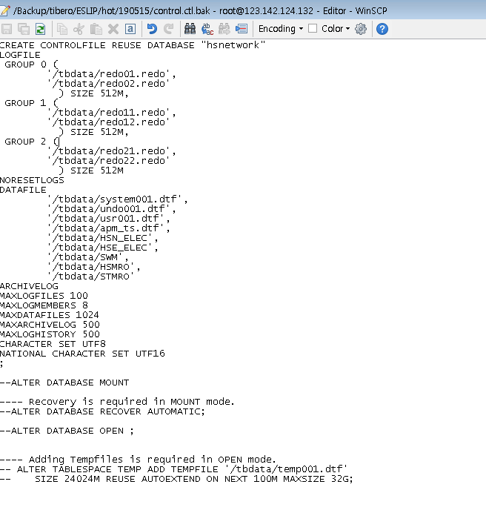

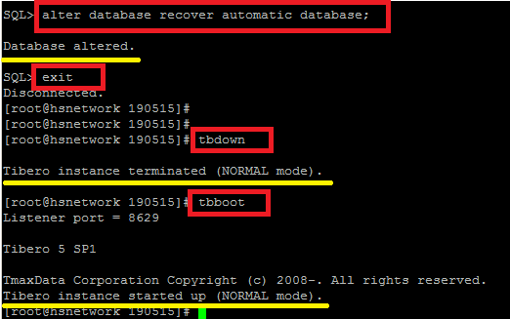
 |  |  | 3. 파일 복구 확인
 |  |  | 4. alter database recover automatic database; 실행

 |  |  | 5. exit

 |  |  | 6. tbdown

 |  |  | 7. tbboot

 |  |  | 복구 확인

